Entidades
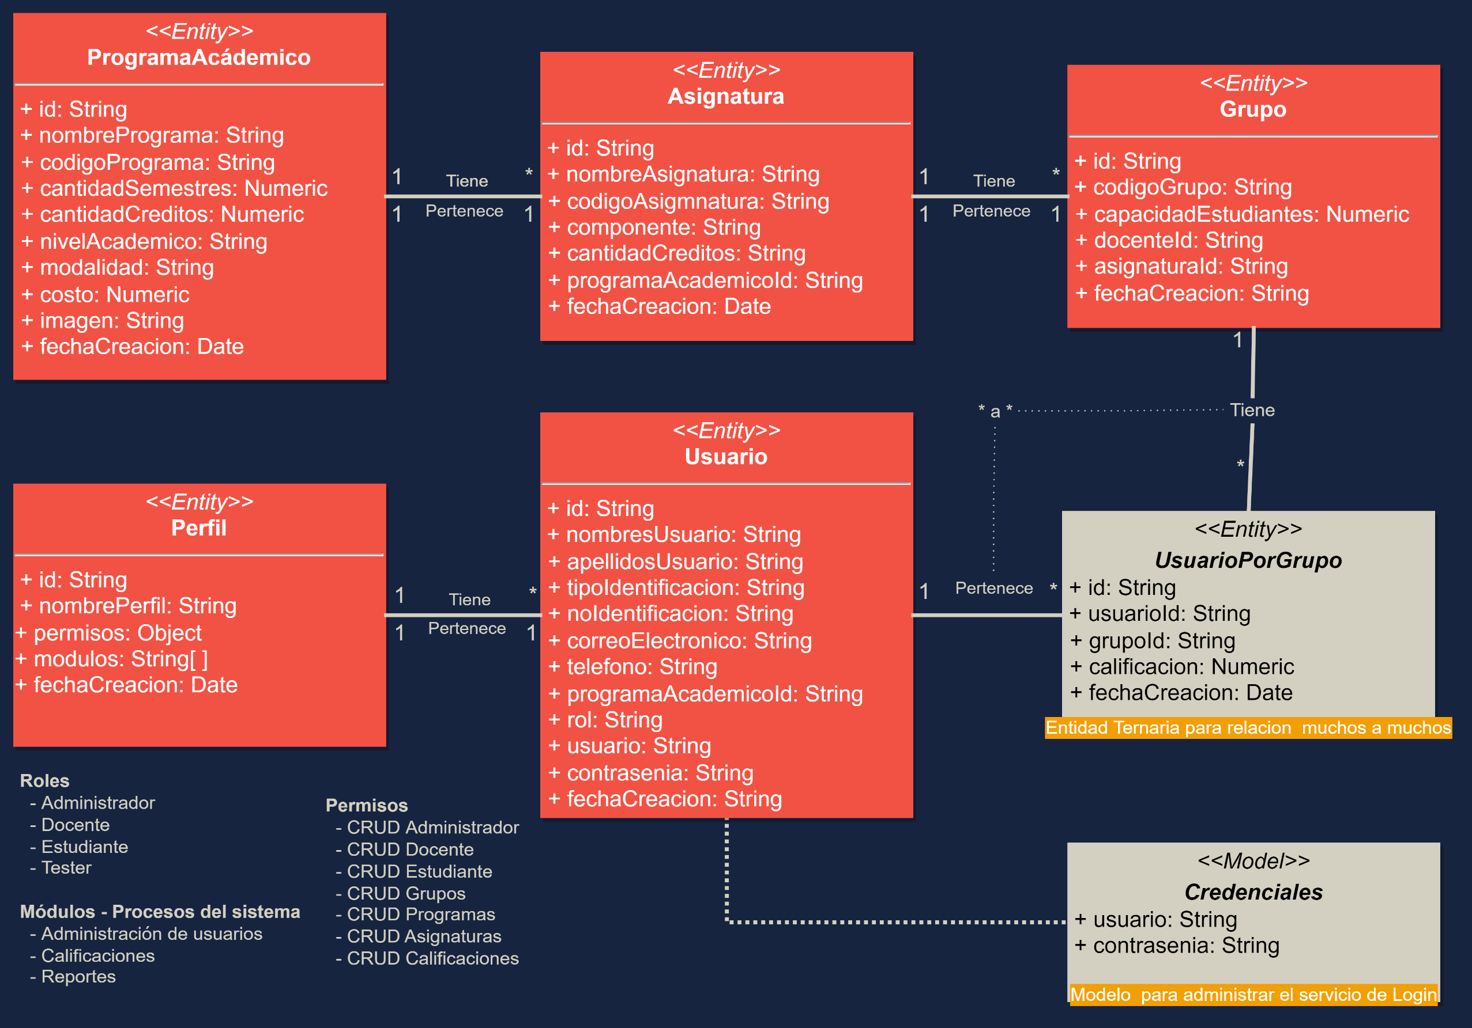
EduFree - Equipo 2
Entidades_Sistema Calificaciones
https://drive.google.com/file/d/1-vvl-q66UQ4Iuv_ChQu5dRvBjE8QLi4q/view?usp=sharing

